84 生活保護被保護高齢者数（高齢者千人当たり）
 | 84 生活保護被保護高齢者数（高齢者千人当たり）

 | 時点 2024(R6)年6月30日（毎年） |  |  |  |  |  |  | 平 均 値 |  |  |  | 18.9
 | 単位 人，人 |  |  |  |  |  |  | 標準偏差 |  |  |  | 7.1
 | 市町村名 | 指標 | 順位 |  | 生活保護者数 |  | 市町村名 | 指標 | 順位 |  | 生活保護者数

 | 千葉県 | 25.6 |  | － |  | 44,620 | 八街市 | 26.6 |  | 7 |  | 584
 | 千葉市 | 39.8 |  | 1 |  | 10,262 | 印西市 | 8.3 |  | 52 |  | 223
 | 銚子市 | 19.0 |  | 23 |  | 418 | 白井市 | 9.8 |  | 49 |  | 175
 | 市川市 | 32.8 |  | 3 |  | 3,485 | 富里市 | 22.2 |  | 16 |  | 325
 | 船橋市 | 28.0 |  | 5 |  | 4,343 | 南房総市 | 11.5 |  | 47 |  | 190
 | 館山市 | 20.1 |  | 22 |  | 357 | 匝瑳市 | 18.8 |  | 25 |  | 232
 | 木更津市 | 27.5 |  | 6 |  | 1,043 | 香取市 | 18.6 |  | 27 |  | 502
 | 松戸市 | 36.8 |  | 2 |  | 4,746 | 山武市 | 15.7 |  | 34 |  | 284
 | 野田市 | 18.8 |  | 25 |  | 900 | いすみ市 | 15.1 |  | 36 |  | 226
 | 茂原市 | 20.8 |  | 20 |  | 617 | 大網白里市 | 12.1 |  | 45 |  | 201
 | 成田市 | 21.1 |  | 19 |  | 675 | 酒々井町 | 16.0 |  | 33 |  | 107
 | 佐倉市 | 11.1 |  | 48 |  | 634 | 栄町 | 9.3 |  | 51 |  | 77
 | 東金市 | 26.4 |  | 8 |  | 482 | 神崎町 | 14.6 |  | 39 |  | 30
 | 旭市 | 14.9 |  | 38 |  | 301 | 多古町 | 15.4 |  | 35 |  | 82
 | 習志野市 | 23.8 |  | 11 |  | 987 | 東庄町 | 9.4 |  | 50 |  | 49
 | 柏市 | 23.6 |  | 12 |  | 2,673 | 九十九里町 | 26.2 |  | 9 |  | 158
 | 勝浦市 | 14.1 |  | 42 |  | 102 | 芝山町 | 13.1 |  | 43 |  | 32
 | 市原市 | 32.8 |  | 3 |  | 2,708 | 横芝光町 | 22.4 |  | 13 |  | 189
 | 流山市 | 17.9 |  | 28 |  | 847 | 一宮町 | 14.5 |  | 41 |  | 58
 | 八千代市 | 22.4 |  | 13 |  | 1,141 | 睦沢町 | 7.6 |  | 54 |  | 21
 | 我孫子市 | 17.2 |  | 31 |  | 698 | 長生村 | 22.1 |  | 17 |  | 106
 | 鴨川市 | 15.0 |  | 37 |  | 182 | 白子町 | 24.4 |  | 10 |  | 108
 | 鎌ケ谷市 | 22.3 |  | 15 |  | 697 | 長柄町 | 21.8 |  | 18 |  | 61
 | 君津市 | 19.0 |  | 23 |  | 511 | 長南町 | 7.8 |  | 53 |  | 26
 | 富津市 | 17.4 |  | 30 |  | 283 | 大多喜町 | 17.8 |  | 29 |  | 64
 | 浦安市 | 20.4 |  | 21 |  | 651 | 御宿町 | 14.6 |  | 39 |  | 53
 | 四街道市 | 16.5 |  | 32 |  | 450 | 鋸南町 | 11.8 |  | 46 |  | 40
 | 袖ケ浦市 | 12.5 |  | 44 |  | 224

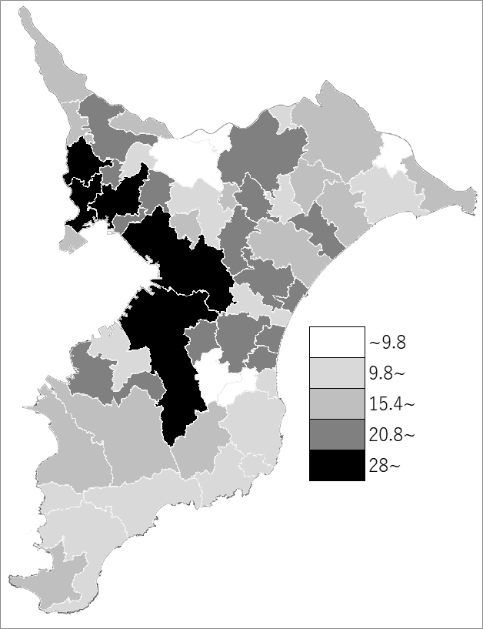
 | 千葉県の推移
 | 生活保護者数（右軸） | 指標
令和2年 | 43396 | 25.4
令和3年 | 44081 | 25.5
令和4年 | 44379 | 25.6
令和5年 | 44193 | 25.4
令和6年 | 44620 | 25.6

《備 考》 ・資料出所 健康福祉指導課 ・算出方法 生活保護被保護高齢者数÷65歳以上人口（R6.4.1）

